Sheet1
Copyright(c) Beginners Site All right reserved2011/01/01

入力と「書式設定」の操作
入力した文字の配置を変更する

 |  | 書式機能で入力された文字列・数値データ・表をより見やすく、適切な表示に設定します。

 | 「セルの書式設定」 メニューで出来る書式の設定「配置」

 |  | ●＜「リボン」のボタンで設定出来ない操作は「セルの書式設定」メニューから設定します。＞

 |  |  | 書式を設定（変更・訂正）するセルを選択する事が大切です。

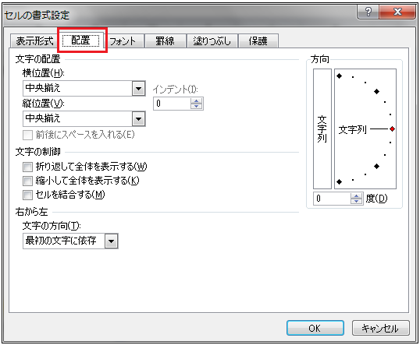
 | 方法 | 書式を設定（変更・訂正）するセルを選択し
 |  | 右クリックし「セルの書式設定」を選択します。
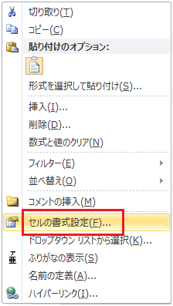

操作方法とサンプル
練 習

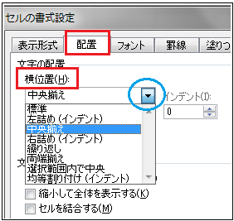
1 | 横位置
 | セル内の文字列を横方向での配置を決定します。

 | 左詰めインデント |  |  |  |  |  |  |  | 左詰めインデント
 | セルの中で書き出しの１文字目の左側にスペース（インデント）を作ります。
 |  |  |  |  |  |  |  |  |  | 左のように設定してみましょう

 | ● | 九州 | を | 九州 |  |  |  |  | ● | 九州
 |  | 福岡県 | を | 福岡県 |  |  |  |  |  | 福岡県
 |  | 佐賀県 | を | 佐賀県 |  |  |  |  |  | 佐賀県
 |  | 大分県 | を | 大分県 |  |  |  |  |  | 大分県
 |  | 長崎県 | を | 長崎県 |  |  |  |  |  | 長崎県
 |  | 宮崎県 | を | 宮崎県 |  |  |  |  |  | 宮崎県
 |  | 熊本県 | を | 熊本県 |  |  |  |  |  | 熊本県
 |  | 鹿児島県 | を | 鹿児島県 |  |  |  |  |  | 鹿児島県
 |  | 沖縄県 | を | 沖縄県 |  |  |  |  |  | 沖縄県
 |  |  |  | ※左側にスペースがあり、見やすくなります。

 | 方法 | 「セルの書式設定」画面より「配置」を選択。「横位置」項目をクリックで選択。
 |  |  |  |  |  |  | ①福岡県～沖縄県までのセルをドラッグで選択します。
 |  |  |  |  |  |  | ②「セルの書式設定」画面より「配置」を選択。「左詰インデント」項目を選択。
 |  |  |  |  |  |  | ③インデント項目で数値を設定します。（上▲：数値大、下▼：数値小）
 |  |  |  |  |  |  | ④し[OK]をクリックします。
 |  |  |  |  |  |  |  |  | ※ 例題では、インデント「１」です。
 |  | 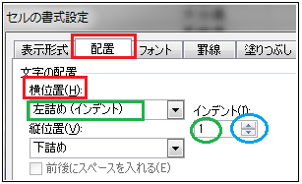

 | 繰り返し |  |  |  |  |  |  |  | 繰り返し
 | 長い文字列でも１つのセルの中で収めます
 | （セルをオーバーした文字列は表示されません。）

 | ● | あけましておめでとうございます。 |  |  |  |  |  | 通常は長い文字列は複数のセルにまたがり表示されます。
 |  |  | ↓
 |  | あけましておめでとうございます。 |  |  |  |  |  |  |  | 以下の文字列を１つのセルにまとめましょう
 |  |  |  |  |  |  |  |  | ● | あけましておめでとうございます。

 |  |  | 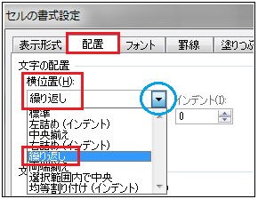

 | 選択範囲内で中央 |  |  | 複数のセル内で文字を中央に揃えて配置します。（表のタイトルなどで使用されます）

 |  |  |  |  |  |  |  |  |  | 以下の文字列を黄色のセル範囲中央に配置しましょう
 | ● | 家族の住所録
 |  |  | ↓ |  |  |  |  |  | ● | 家族の住所録
 |  | 家族の住所録
 |  |  |  |  |  | ①中央に寄せたい範囲（黄色部分）のセルをドラッグで選択します。
 |  |  |  |  |  | ②「セルの書式設定」画面より「配置」を選択。「選択範囲内で中央」を選択。
 |  |  |  |  |  | ③し[OK]をクリックします。
 |  | 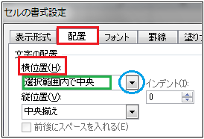

 | 均等割り付け |  |  |  |  |  |  |  | 均等割り付け
 | セル内で文字を均等割り付けて配置します。
 |  |  |  |  |  |  |  |  |  | 以下の文字列をセル内で均等割り付けしましょう。

 | ● | 東京 |  | 東京 |  |  |  |  | ● | 東京
 |  | 名古屋 |  | 名古屋 |  |  |  |  |  | 名古屋
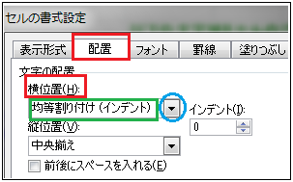
 |  |  |  |  |  | ①均等割り付けしたいセルをクリックあるいはドラッグで選択します。
 |  |  |  |  |  |  |  | 選択範囲の中で右クリックでメニューを表示します。
 |  |  |  |  |  | ②「セルの書式設定」画面より「配置」を選択。「均等割り付け」を選択。
 |  |  |  |  |  | ③し[OK]をクリックします。

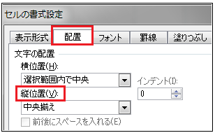
2 | 縦位置
 | セル内の文字列を縦方向での配置を決定します。
 | セルの高さが高い場合に有効な設定です。
「ホーム」タブのリボンから「配置」内にあるボタン
「上揃え」「上下中央揃え」「下揃え」ボタンもあります。

 | 下詰め |  |  |  |  |  |  |  | 下詰め
 | セル内で文字を下付けで配置します。
 | ● | 下詰め |  |  |  |  |  |  | ● | 下詰め
 |  | 標準の設定ですので、セルの高さがある場合に文字列は下に配置されます。

 | 上詰め |  |  |  |  |  |  |  | 上詰め
 | セル内で文字を上付けで配置します。
 |  |  |  |  |  |  |  |  | 以下の文字列をセル内で上付けしましょう。
 | ● | 上詰め | を | 上詰め | に |  |  |  | ● | 上詰め

 |  |  |  |  |  | ①上詰めしたいセルをクリックあるいはドラッグで選択します。
 |  |  |  |  |  |  |  | 選択範囲の中で右クリックでメニューを表示します。
 |  |  |  |  |  | ②「セルの書式設定」画面より「配置」を選択。
 |  |  |  |  |  | ③「縦位置」の項目の をクリックし「上詰め」を選択。
 |  |  |  |  |  | ④し[OK]をクリックします。

 | 中央揃え
 | セル内で文字を中段揃えで配置します。
 |  |  |  |  |  |  |  |  | 以下の文字列をセル内で中央揃えしましょう。
 | ● | 中央揃え | を | 中央揃え | に |  |  |  | ● | 中央揃え

 |  |  |  |  |  | ①中央揃えしたいセルをクリックあるいはドラッグで選択します。
 |  |  |  |  |  |  |  | 選択範囲の中で右クリックでメニューを表示します。
 |  |  |  |  |  | ②「セルの書式設定」画面より「配置」を選択。
 |  |  |  |  |  | ③「縦位置」の項目の をクリックし「中央揃え」を選択。
 |  |  |  |  |  | ④し[OK]をクリックします。

 | 両端揃え
 | セル内で文字を両端揃えで配置します。
 |  |  |  |  |  |  |  | 以下の文字列をセル内で両端揃えしましょう。
 | ● | 両端揃えです |  | を | 両端揃えです |  |  |  | ● | 両端揃えです

 |  |  |  |  |  | ①両端揃えしたいセルをクリックあるいはドラッグで選択します。
 |  |  |  |  |  |  |  | 選択範囲の中で右クリックでメニューを表示します。
 |  |  |  |  |  | ②「セルの書式設定」画面より「配置」を選択。
 |  |  |  |  |  | ③「縦位置」の項目の をクリックし「両端揃え」を選択。
 |  |  |  |  |  | ④し[OK]をクリックします。

3 | 横位置 | と | 縦位置 | の組み合わせ |  |  |  |  | ①「セルの書式設定」画面より「配置」を選択。
 | 選択範囲の中で右クリックでメニューを表示します。 |  |  |  |  |  |  |  | ②「縦位置」と「縦位置」の項目の をクリックし項目を選択。
 |  |  |  |  |  |  |  |  | ③し[OK]をクリックします。

 |  |  |  |  |  |  |  |  | 以下の文字列をセル内で設定しましょう。

 | (横）中央 (縦）中段 |  |  |  |  |  |  | (横）中央 (縦）中段

 | ● | 真中 | を | 真中 | に |  |  |  | ● | 真中

 | (横）右 (縦）上段 |  |  |  |  |  |  | (横）右 (縦）上段

 | ● | 右上 | を | 右上 | に |  |  |  | ● | 右上

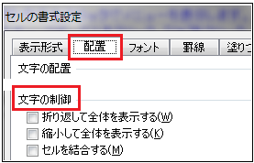

 |  |  |  |  |  |  |  | 選択範囲の中で右クリックでメニューを表示します。
4 | 文字の制御 |  |  |  |  |  |  | 設定項目のチェックボックスをクリック。[OK]をクリック。

 |  | 折り返して全体を表示する
 | 複数セルに及ぶ長い文字列を、１つのセル内にまとめセルの高さも変更します。

 |  |  |  |  |  |  |  |  | 以下の文字列をセル内で設定しましょう。
 | ● | 折り返して全体を表示する
 |  | ↓ |  |  |  |  |  |  | ● | 折り返して全体を表示する
 |  | 折り返して全体を表示する

 | 縮小して全体を表示する
 | 複数セルに及ぶ長い文字列を、１つのセル内にまとめ縮小します。

 |  |  |  |  |  |  |  |  | 以下の文字列をセル内で設定しましょう。

 | ● | 折り返して全体を表示する |  |  |  |  |  |  | ● | 折り返して全体を表示する
 |  | ↓
 |  | 折り返して全体を表示する
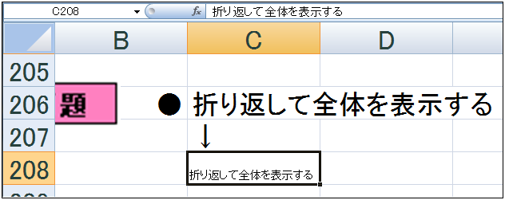
画面を拡大すると、一つのセルの中に
文字列が縮小されて入りました。

 | セルを結合する |  |  |  |  |  |  |  | セルを結合する
 | 複数セルを１つに結合し長い文字列を、その結合した１つのセル内にまとめます。

 |  |  |  |  |  |  |  |  | 以下の文字列をセル内で設定しましょう。

 | ● | セルを結合する |  |  |  |  |  |  | ● | セルを結合する
 |  | ↓
 |  | セルを結合する

 |  |  |  |  |  |  |  |  | セルの結合前

 |  |  |  |  |  |  |  |  | セルの結合後

 |  |  |  |  |  |  | 「ホーム」タブの「配置」から設定します。
 |  |  |  |  |  |  | ①結合したいセルをドラッグで選択
 |  |  |  |  |  |  | ②「配置」より「セルを結合して中央揃え」を左クリックします。
 |  |  |  |  |  |  |  | 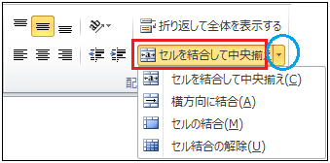
 |  | 結合されたセルは１つのセルの扱いとなりますので、セル内での配置も自由です。
 |  |  |  |  |  |  |  | 以下の文字列を隣のセルと結合して設定しましょう。
 |  | セルを結合 |  | 中央揃え |  |  |  |  | セルを結合 |  | 中央揃えに
 |  | セルを結合 |  | 右揃え |  |  |  |  | セルを結合 |  | 右揃えに
 |  | セルを結合 |  | 均等割り付け |  |  |  |  | セルを結合 |  | 均等割り付けに

5 | 方 向

 | セル内で文字列を、縦書き・斜め表示に設定します。

 | 選択範囲の中で右クリックで「セルの書式設定」メニューを表示します。 |  |  |  |  |  |  | 文字列を縦書き表示に設定します。
 | ①「セルの書式設定」画面より「配置」を選択。 |  |  |  |  |  |  | ボタンをクリックし角度を設定します。
 | ②「方向」の項目をクリックし項目を選択。
 | ③[OK]をクリックします。 |  |  |  |  |  |  |  | 任意の角度を設定します。

 |  |  |  |  |  |  |  |  | 上▲：大 下▼：小 の数値を設定

 | 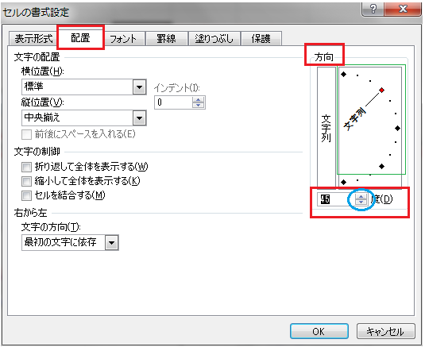 |  |  |  |  |  |  |  | 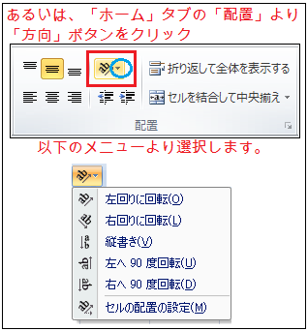
 | 縦書き表示にする |  |  |  |  |  |  |  | 縦書き表示にする
 | 文字列を、１つのセル内で縦書きにします。
 |  |  |  |  |  |  |  |  |  | 以下の文字列をセル内で設定しましょう。

 | ● | 縦書き表示
 |  | ↓ |  |  |  |  |  |  | ● | 縦書き表示 |  | 「文字列」をクリックします。
 |  | 縦書き表示 |  |  |  |  |  |  |  |  |  | 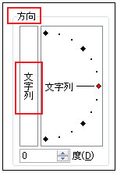

 | 文字列を斜め表示にする |  |  |  |  |  |  |  | 文字列を斜め表示にする
 | 文字列を、１つのセル内で斜めに表示します。
 |  |  |  |  |  |  |  |  | 以下の文字列をセル内で斜めに設定しましょう。

 | ● | 日本 | アメリカ | フィリッピン

 |  | 日本 | アメリカ | フィリッピン |  |  |  |  | ● | 日本 | アメリカ | フィリッピン
 |  |  |  |  |  |  |  |  | 選択範囲の中で右クリックでメニューを表示します。
 |  |  |  |  |  |  |  |  | ①「セルの書式設定」画面より「配置」を選択。
 |  |  |  |  |  |  |  |  | ②「方向」の項目をクリックし項目を選択。
 |  |  |  |  |  |  |  |  | をクリック。角度は自動的に「４５度」になります。
 |  |  |  |  |  |  |  |  | ③し[OK]をクリックします。

 |  |  |  |  |  |  |  | セル幅が短い時など、斜めに表示することで有効な場合もあります。
 |  |  |  |  |  |  |  | 表などでアクセントを付けるのに使用してもよいでしょう。

